Příklad SWOT analýzy
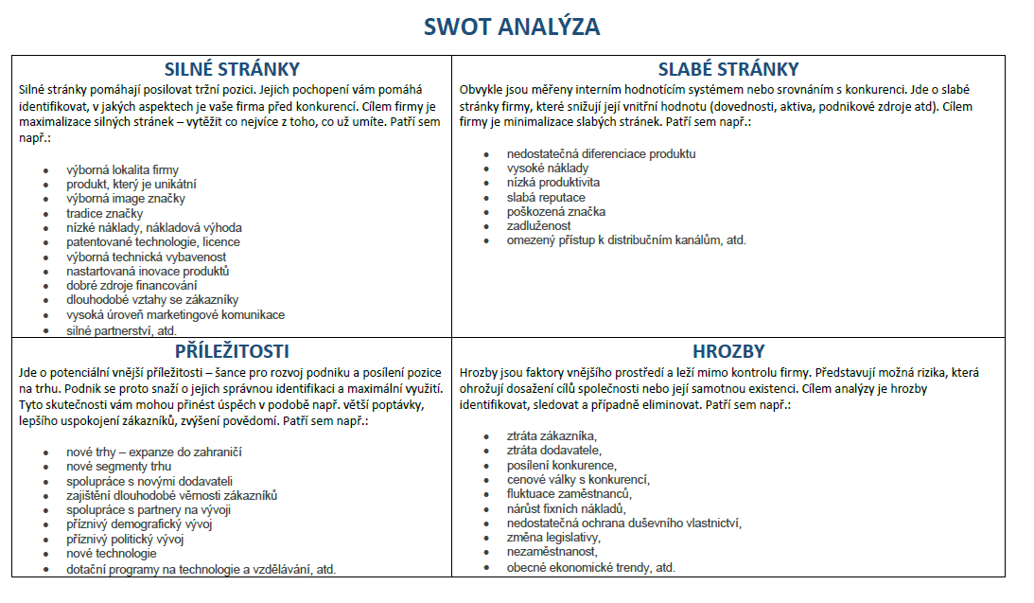
 |  | Příklad komplexní analýzy SWOT provozovatele webu, jehož obsahem jsou tematické odborné články.
 |  | Příklad obsahuje i hodnocení jednotlivých faktorů všech čtyř kvadrantů SWOT matice, soutěžní SWOT analýza je zjednodušená (bez důležitosti a hodnocení)!
 | Pozitivní |  |  |  | Negativní/Škodlivé
INTERNÍ | Silné stránky |  |  |  | Slabé stránky
 | STRENGTHS |  |  |  | WEAKNESSES
 |  |  | důležitost | hodnocení |  |  | důležitost | hodnocení
 | 1 | Kvalitní články | 0.5 | 5 | 1 | Vysoká zadluženost | 0.3 | 5
 | 2 | Malá konkurence | 0.3 | 4 | 2 | Nepěkný vzhled | 0.3 | 2
 | 3 | Blog je navštěvovaný | 0.2 | 3 | 3 | Nepravidelnost příspěvků | 0.2 | 2
 | 4 |  |  |  | 4 | Nedostatečná propagace | 0.1 | 2
 | 5 |  |  |  | 5 | Chybí rozpočet | 0.1 | 5
 | Součet |  | 4.3 |  |  |  | 3.2
EXTERNÍ | Příležitosti |  |  |  | Hrozby
 | OPPORTUNITIES |  |  |  | THREATS
 |  |  | důležitost | hodnocení |  |  | důležitost | hodnocení
 | 1 | Mít respektovaný web o Excel | 0.4 | 3 | 1 | Nezájem čtenářů - konkurence | 0.3 | 3
 | 2 | Verze pro mobil tablet | 0.2 | 4 | 2 | Pokles kvality | 0.3 | 3
 | 3 | On-line vzdělávání | 0.3 | 3 | 3 | Náklady na správu webu | 0.4 | 3
 | 4 | Vydělávat peníze | 0.1 | 2 | 4
 | 5 |  |  |  | 5
 | Součet |  | 3.1 |  |  |  | 3

 |  | SWOT - výsledek |  |  |  | CELKEM | 1.2
 |  | Silné stránky | 4.3
 |  | Slabé stránky | 3.2
 |  | Celkem interní | 1.1
 |  | Příležitosti | 3.1
 |  | Hrozby | 3
 |  | Celkem externí | 0.1

 |  | POZNÁMKA:
 |  | Celkový výsledek: jakékoliv záporné hodnoty a hodnoty do 1 znamenají oslabenou pozici firmy a doporučení k volbě ofenzivních strategií (zaměřit se na odstranění slabin a hrozeb - strategie WT). Hodnoty nad 2 do 4 znamenají buď se zaměřit na odstranění slabin prostřednitvím vhodných příležitostí (strategie WO) nebo odstranění hrozeb prostřednitvím silných stránek (strategie ST). Hodnoty vyšší než 4 znamenají ofenzivní strategii, tj. SO, silné stránky využíváme k maximálnímu využití příležitostí.
 |  | Důležitost (váha): v každém kvadrantu matice SWOT je potřeba rozdělit 100% (tj. součet v "kvadrantu" musí být roven jedné). V kvadrantu Silné stránky máte zapsáno (1. znalosti a 2. vlastní web) - 100 % můžete rozdělit mezi znalosti a vlastní web v poměru 0,7 k 0,3 (znalosi jsou pro vás nejdůležitější).
 |  | Hodnocení: hodnota 1 znamená nejnižší hodnocení, 5 naopak nejvyšší hodnocení. Pozor u hrozeb a slabin nejvyšším hodnocením 5 rozumíme, že daná slabina nejvíce oslabuje firmu a míra ohrožení u hrozby je nejvyšší.
 |  | Součet v každém kvadrantu SWOT matice získáme součtem násobků důležitosti a hodnocení každého faktoru v příslušném kvadrantu.

 |  | Další příklad SWOT analýzy:

